Feuil1
Performances de recherche différentielle (Cible : Speck32/64, 3 tours, p = 2^-3)
Algorithme | Complexité | Moyenne (s) | Médiane (s) | Écart-type | Min-max (s) | Accélération | Dataset
Naïf / Exhaustif | O(2^2n) | - | - | - | - | - | Trop de temps et pas assez de ram.
Naïf optimisé | O(2^n * p^-1) | 10503.3172 | 10503.3172 | 0 | 10503.3172 | Référence (1x) | 10503.3172 avec 8430 résultats
Fondamental | O(2^(n/2) * p^-1) | 1.92815 | 1.92529 | 0.0442389 | [1.86193 - 2.11437] | ~ 5447.36x | 1.86193, 1.87939, 1.88251, 1.88547, 1.89177, 1.89444, 1.90384, 1.90467, 1.90606, 1.90878, 1.91565, 1.916, 1.91 664, 1.92222, 1.92286, 1.92773, 1.92797, 1.9284, 1.93141, 1.93276, 1.93784, 1.9399, 1.94341, 1.94391, 1.95102, 1.95239, 1.96413, 1.96533, 1.97187, 2.11437

Performances de recherche différentielle (Cible : SPN 16 bits, 3 tours, p = 2^-7)
Algorithme | Complexité | Moyenne (s) | Médiane (s) | Écart-type | Min-max (s) | Accélération
Naïf / Exhaustif | O(2^2n) | - | - | - | - | - | Pas assez de RAM.
Naïf optimisé | O(2^n * p^-1) | 3.25041 | 3.24169 | 0.0291801 | [3.20817 - 3.32661] | Référence (1x) | 3.20817, 3.21208, 3.21901, 3.22075, 3.22388, 3.22417, 3.22427, 3.23364, 3.23424, 3.23466, 3.23816, 3.24083, 3. 24092, 3.24108, 3.24148, 3.2419, 3.24321, 3.24797, 3.25142, 3.25478, 3.25483, 3.26278, 3.26592, 3.26902, 3.27741, 3.2828 5, 3.28549, 3.29068, 3.32012, 3.32661
Fondamental | O(2^(n/2) * p^-1) | 2.10066 | 1.92686 | 0.93893 | [1.88512 - 7.06963] | ~ 1,54x | 1.88512, 1.8875, 1.899, 1.89999, 1.90619, 1.90681, 1.90703, 1.91093, 1.9111, 1.91349, 1.91492, 1.91665, 1.9207 8, 1.92501, 1.92653, 1.92719, 1.93065, 1.933, 1.9345, 1.936, 1.93622, 1.93728, 1.94318, 1.94801, 1.95621, 1.9633, 1.9725 7, 1.978, 2.02296, 7.06963

Performances de recherche différentielle (Cible : Feistel 12 bits, 3 tours, p = 2^-7)
Algorithme | Complexité | Moyenne (s) | Médiane (s) | Écart-type | Min-max (s) | Accélération (ratio)
Naïf / Exhaustif | O(2^2n) | 0.261118 | 0.257774 | 0.010890 | [0.244644 - 0.296006] | Référence (1x) | 0.2682, 0.2960, 0.2724, 0.2632, 0.2745, 0.2490, 0.2521, 0.2569, 0.2773, 0.2564, 0.2602, 0.2638, 0.2547, 0.2597 , 0.2548, 0.2537, 0.2667, 0.2552, 0.2583, 0.2516, 0.2572, 0.2533, 0.2560, 0.2585, 0.2598, 0.2501, 0.2791, 0.2740, 0.2446 , 0.2561
Naïf optimisé | O(2^n * p^-1) | 0.159261 | 0.159081 | 0.003010 | [0.156415 - 0.173299] | ~ 1,64x | 0.1733, 0.1592, 0.1586, 0.1571, 0.1564, 0.1606, 0.1575, 0.1595, 0.1584, 0.1607, 0.1575, 0.1598, 0.1600, 0.1570 , 0.1602, 0.1607, 0.1620, 0.1605, 0.1578, 0.1593, 0.1592, 0.1571, 0.1589, 0.1583, 0.1590, 0.1569, 0.1566, 0.1592, 0.1572 , 0.1593
Fondamental | O(2^(n/2) * p^-1) | 0.070762 | 0.070541 | 0.002947 | [0.066070 - 0.079591] | ~ 3,69x | 0.0724, 0.0690, 0.0722, 0.0746, 0.0706, 0.0661, 0.0796, 0.0719, 0.0686, 0.0692, 0.0704, 0.0713, 0.0683, 0.0723 , 0.0685, 0.0689, 0.0739, 0.0688, 0.0756, 0.0681, 0.0716, 0.0739, 0.0677, 0.0727, 0.0718, 0.0691, 0.0715, 0.0705, 0.0668 , 0.0669

Environnement matériel et logiciel
CPU | AMD Ryzen 7 3700X (3.6 GHz)
RAM | 16 Go DDR4 @ 3200 MHZ
OS | Windows 11
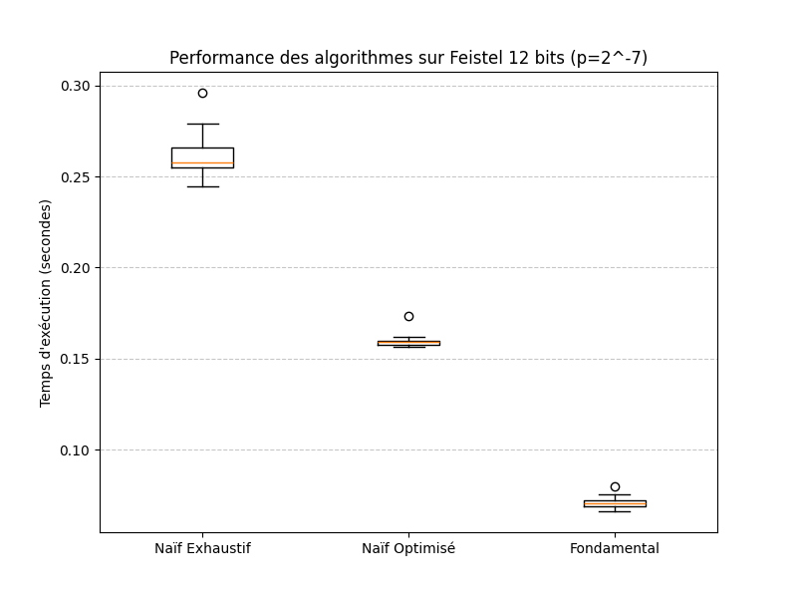
Compilateur | Visual Studio avec les optimisations Release activées

On voit clairement que le passage de l'Exhaustif au Fondamental réduit non seulement le temps moyen, mais aussi la dispersion des résultats.
Le "Fondamental" est environ 3,7x plus rapide que l'Exhaustif.
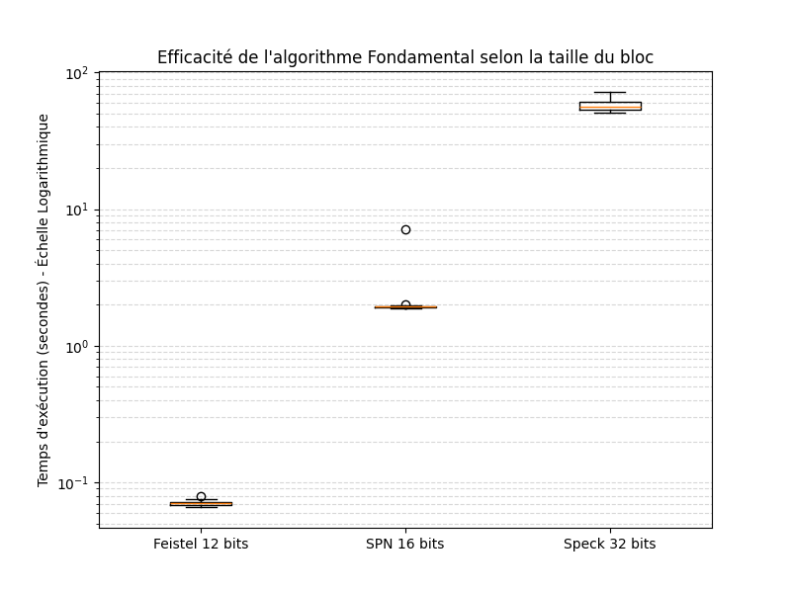

 | Puisque les temps passent de 0,07s à 57s, on va d'utiliser une échelle logarithmique pour que le Feistel 12 reste visible à côté du Speck 32.



 | Feistel 12 : Une boîte très basse et compacte (stabilité parfaite).
 | SPN 16 : Une boîte très serrée vers 1,9s, mais avec un point isolé (outlier) à 7s.
 | Speck 32 : Une boîte beaucoup plus large (entre 50s et 72s).

